1. DEFINIÇÕES DE TIRA
ATRIBUIR VALORES APENAS AOS QUADROS PINTADOS

1. A partir da peça desejada forneça valores de espessura da chapa.

 | Espessura (e) em [mm] = |  | 0

2. A partir da espessura informada acima, com base nos parâmetros abaixo e com base na peça desejada, arbitre valores para os seguintes parâmetros da tabela a seguir:

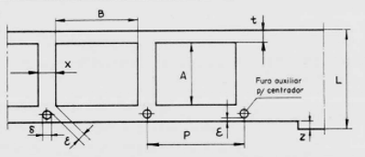
 |  |  |  |  | A =
 |  |  |  |  | B =
 |  |  |  |  | x =
 |  |  |  |  | t =
 |  |  |  |  | z = |  | (caso não deseje utilizar facas de avanço, colocar 0)
 |  |  |  |  | ε = |  | (caso não deseje utilizar pinos piloto, colocar 0)
 |  |  |  |  | δ = |  | (caso não deseje utilizar pinos piloto, colocar 0)

Aço doce, ferro, latão, bronze fosforoso, alumínio e similares | Espessura (mm) | A ou B | x | t | z | ε | δ
 | 0,2–0,5 | 10 10–30 30–100 100–300 | 0,5 0,5–1 1–2 2–3 | 0,5–1,2 1,2–2 2–3 3–5 | 1 1–1,5 1,5–2 2–2,5 | 0,5 0,5 0,5–1 1–2 | 3 3 3,5 4
 | 0,5–1 | 10 10–30 30–100 100–300 | 1 1–1,5 1,5–2 2–3,5 | 1–1,5 1,5–2 2–3,5 3,5–5,5 | 1,5 1,5–2 2–2,5 2,5–3 | 1 1 1–2 2–3 | 3 3,5 4 4
 | 1–1,5 | 10 10–30 30–100 100–300 | 1,5 1,5–2 2–2,5 2,5–3,5 | 1,5–2 2–2,5 2,5–3,5 3,5–6 | 2 2–2,5 2,5–3 3–3,5 | 1,5 1,5 1,5–2,5 2,5–3,5 | 3 3,5 4 5
 | 1,5–2 | 10 10–30 30–100 100–300 | 2 2–2,5 2,5–3,5 3,5–5 | 2–2,5 2,5–3,5 3,5–5 5–6 | 2,5 2,5 2,5-3 3–5 | 2 2 2–3 3–4 | 3,5 4 4 5
 | 2–3 | 10 10–30 30–100 100–300 | 3 3–3,5 3,5–4,5 4,5–6 | 3–3,5 3,5–4 4–5 5–6 | 3,5 3,5–4 4–4,5 4,5–5 | 3 3 3,5–4,5 4,5–6 | 4 4 5 6
 | 3–5 | 10 10–30 30–100 100–300 | 5 5–5,5 5,5–6 6–8 | 5–5,5 5,5–6 6–8 8–10 | 5 5–6 6–7 7–8 | 5 6 6–8 8–10 | 5 5 6 8

 | 3. A partir dos parâmetros definidos acima pode-se obter a largura da chapa e o rendimento específico da chapa :

$$m^{2}$$
 | Largura mínima (L) global da chapa [mm] = |  |  | 0
 | Número de peças para chapa de 1 [ ] = |  |  | 0

 | 4. Com os parâmetros acima definido indique abaixo as áreas de material descartado cortadas nas operações de corte (preencha apenas até o número de operações a serem realizadas) :

$$mm^{2}$$
 | Operação de corte | 1 | 2 | 3 | 4 | 5 | 6 | 7 | 8 | 9
 | Área S ( ) | 262.88724984 | 0 | 0 | 12.566370614

 | Rendimento η das operações de corte (%) =

 | 5. A partir da largura mínima da chapa e do rendimento global das operações de corte podemos estimar valores de aproveitamento de material da operação para diferentes valores de comprimento da chapa: obs: considerando chapas padronizadas 3000 x 1200 mm, a largura normal será definido como 1200mm dividido pelo número máximo de chapas nesta largura.

 |  | Aproveitamento de material da operação (%) |  | Largura ideal | Largura normal | Largura desejada |  | 5.1 Caso deseje verificar comprimentos e larguras diferentes
 |  |  |  | 0 | 0 | 0 |  |  | L =
 |  | comprimento (C) | 1000 | 0.00% | 0.00% | 0.00% |  |  | C =
 |  |  | 1100 | 0.00% | 0.00% | 0.00%
 |  |  | 1200 | 0.00% | 0.00% | 0.00%
 |  |  | 1300 | 0.00% | 0.00% | 0.00%
 |  |  | 1400 | 0.00% | 0.00% | 0.00%
 |  |  | 1500 | 0.00% | 0.00% | 0.00%
 |  |  | 1600 | 0.00% | 0.00% | 0.00%
 |  |  | 1700 | 0.00% | 0.00% | 0.00%
 |  |  | 1800 | 0.00% | 0.00% | 0.00%
 |  |  | 1900 | 0.00% | 0.00% | 0.00%
 |  |  | 2000 | 0.00% | 0.00% | 0.00%
 |  |  | 2100 | 0.00% | 0.00% | 0.00%
 |  |  | 2200 | 0.00% | 0.00% | 0.00%
 |  |  | 2300 | 0.00% | 0.00% | 0.00%
 |  |  | 2400 | 0.00% | 0.00% | 0.00%
 |  |  | 2500 | 0.00% | 0.00% | 0.00%
 |  |  | 2600 | 0.00% | 0.00% | 0.00%
 |  |  | 2700 | 0.00% | 0.00% | 0.00%
 |  |  | 2800 | 0.00% | 0.00% | 0.00%
 |  |  | 2900 | 0.00% | 0.00% | 0.00%
 |  |  | 3000 | 0.00% | 0.00% | 0.00%
 |  |  | 0 | 0.00% | 0.00% | 0.00%

2. LOCALIZAÇÃO DA ESPIGA
ATRIBUIR VALORES APENAS AOS QUADROS PINTADOS

1. A partir do projeto de tira desenvolvido e da matriz correspondente forneça as localizações dos baricentros das operações

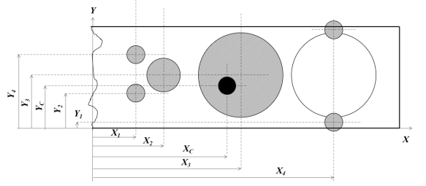

 |  |  |  |  | Obs: Considere a Matriz como um plano cartesiano no plano xy, onde a origem se localiza no canto inferior esquerdo da matriz

Operação | 1 | 2 | 3 | 4 | 5 | 6 | 7
X (mm)
Y (mm)
Força da operação

A localização da esiga se dará por

Xc (mm) | 0
Yc (mm) | 0

3. DEFINIÇÕES DOS PUNÇÕES
ATRIBUIR VALORES APENAS AOS QUADROS PINTADOS
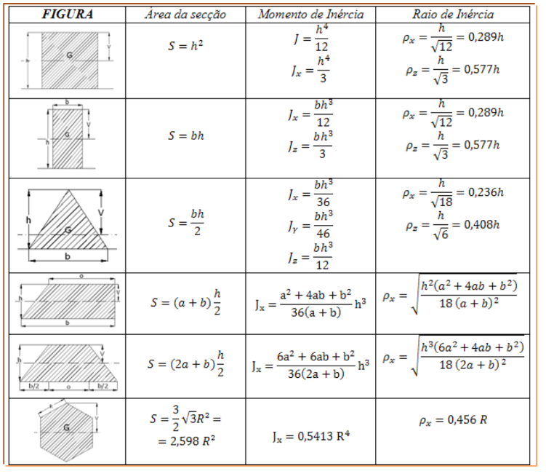
 |  |  |  |  |  |  |  |  |  |  | Variáveis | Área da secção | Momento de inércia |  | Raio de inércia
 |  |  |  |  |  |  |  |  |  |  | h = | 0 | J = | 0 | px = | 0
 |  |  |  |  |  |  |  |  |  |  |  |  | Jz = | 0 | pz = | 0
 | 1. O comprimento de um punção pode ser calculado a partir dos parâmetros destacados na imagem abaixo:

$$l=E_{p}+E_{E}+E_{G}+h+C_{f}$$
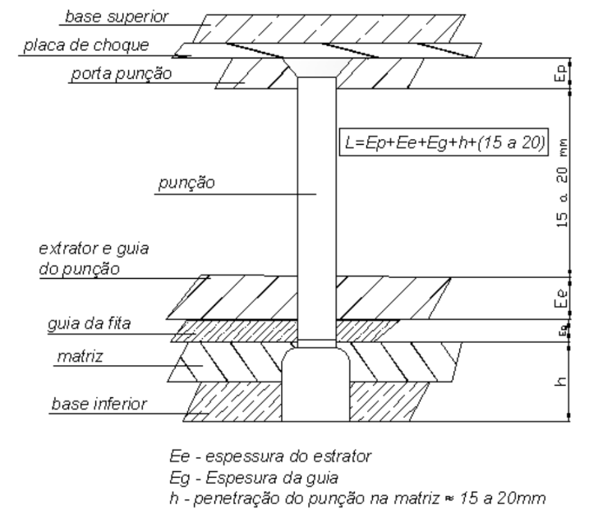
 |  |  |  |  |  |  |  |  |  |  | Variáveis | Área da secção | Momento de inércia |  | Raio de inércia
 |  |  |  |  |  |  |  |  | é a espessura do porta punção |  | h = | 0 | Jx = | 0 | px = | 0
 |  |  |  |  |  |  |  |  | é a espessura do extrator |  | b = |  | Jz = | 0 | pz = | 0
 |  |  |  |  |  |  |  |  | é a espessura da guia
 |  |  |  |  |  |  |  |  | é a penetração na matriz
 |  |  |  |  |  |  |  |  | é o comprimento de folga
 |  |  |  |  |  |  |  |  |  |  | Variáveis | Área da secção | Momento de inércia |  | Raio de inércia
 |  |  |  |  |  |  |  |  |  |  | h = | 0 | Jx = | 0 | px = | 0
 |  |  |  |  |  |  |  |  | Sabe-se que: |  | b = |  | Jy = | 0 | pz = | 0
$E_{p}$ = 0,25 l
 |  |  |  |  |  |  |  |  |  |  |  |  | Jz = | 0
$$E_{E}=\left(0,15 a 0,25 \right)L+2 e$$

$$E_{G}$$
 |  |  |  |  |  |  |  |  |  | e
 |  |  |  |  |  |  |  |  | 6 | ≤ 3mm
 |  |  |  |  |  |  |  |  | 1,5 + e | 3,5 - 4 mm | Variáveis | Área da secção | Momento de inércia |  | Raio de inércia
 |  |  |  |  |  |  |  |  | 2 + e | 5 - 6,5 mm | R = | 0 | Jx = | 0 | px = | 0
 |  |  |  |  |  |  |  |  | 2,5 + e | 7 - 8 mm
h $=15 a 20 mm$
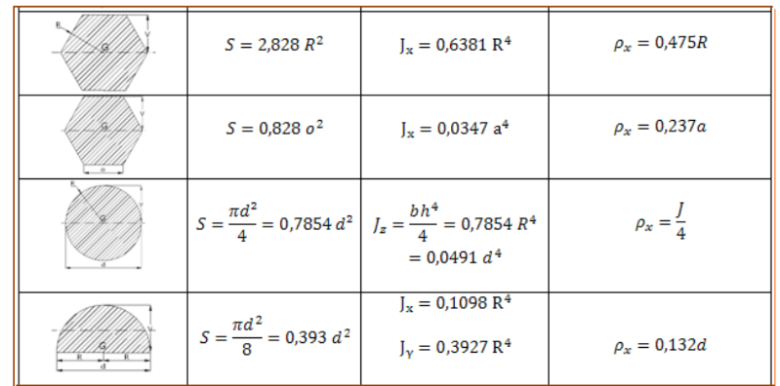
$C_{f}$ $=15 a 20 mm$
 |  |  |  |  |  |  |  |  |  |  |  |  |  |  |  |  | 1.1 A partir da tabela abaixo escolha os valores para as variáveis
 |  |  |  |  |  |  |  |  |  |  | Variáveis | Área da secção | Momento de inércia |  | Raio de inércia
 |  | 1.1 A partir da tabela abaixo escolha os valores para as variáveis |  |  |  |  |  |  |  |  | R = | 0 | Jx = | 0 | px = | 0 |  | Valor Superior | Valor inferior | média | Valor Escolhido
 |  |  |  |  |  |  |  |  |  |  |  |  |  |  |  |  | l =
$E_{p}$ =
 |  |  | Valor Superior | Valor inferior | média |  | Valor Escolhido |  |  |  |  |  |  |  |  |  |  |  |  |  | 11
$$E_{G}=$$
$$E_{E}=$$
 |  | l = | 40 | 53.333333333 | 46.666666667 |  | 46.666666667
$E_{p}$ =
 |  |  | 10 | 13.333333333 | 11.666666667 |  | 11.666666667 |  |  |  | Variáveis | Área da secção | Momento de inércia |  | Raio de inércia
$$E_{G}=$$
$$E_{E}=$$
$C_{f}$ =
 |  |  | 0 | 0 | 0 |  |  |  |  |  | o = | 0 | Jx = | 0 | px = | 0 | h =
 |  |  | 0 | 0 | 0 |  |  |  |  |  | a =
$C_{f}$ =
 |  | h = | 15 | 20 | 17.5
 |  |  | 15 | 20 | 17.5
 |  |  |  |  |  |  |  |  |  |  | Variáveis | Área da secção | Momento de inércia |  | Raio de inércia
 |  |  |  |  |  |  |  |  |  |  | d = | 0 | Jz = | 0 | px = | 0
 |  | 2.A partir das tabelas da seção ao lado é necessário verificar se, primeiramente a tensão de trabalho do punção não ultrapassa a tensão admissivel do material |  |  |  |  |  |  |  |  |  |  |  |  |  |  |  |  |  | A

 |  | Utilizando-se dos valores de área da secção do punção e da força calculada para ele, verifique |  |  |  |  |  |  |  |  | Variáveis | Área da secção | Momento de inércia |  | Raio de inércia
 |  |  |  |  |  |  |  |  |  |  | d = | 0 | Jx = | 0 | px = | 0
 |  |  |  | Tensão de escoamento admissivel para o material escolhido = |  |  |  |  |  |  |  |  | Jz = | 0

 |  |  |  |  |  |  |  |  |  |  | Variáveis | Área da secção | Momento de inércia |  | Raio de inércia
 |  | Punção | 1 | 2 | 3 | 4 | 5 | 6 | 7 |  | a = | 0 | Jx = | 0 | px = | #DIV/0!
 |  | Força (kg) |  |  |  |  |  |  |  |  | b = |  | Jz = | 0
 |  | Área (S)
 |  | Tensão | 0 | 0 | 0 | 0 | 0 | 0 | 0

 |  | No caso da hipótese acima ser falsa, o punção deverá ser fabricado em material com maior tensão admissivel

 |  | 2.1 A partir da página de apoio ao lado é necessário verificar a suscetibilidade do punção à flambagem a partir da equação abaixo

 |  |  |  |  | onde E é o Modulo de elasticidade do material do punção

$$J_{min}$$
 |  | Punção | 1 | 2 | 3 | 4 | 5 | 6 | 7
 |  | Força (F)
 |  | E

$$l_{0}$$
 |  |  | 0 | 0 | 0 | 0 | 0 | 0 | 0

$$l_{0}$$
 |  |  | só é aplicável satisfeita a condição :

 |  | Punção | 1 | 2 | 3 | 4 | 5 | 6 | 7
$$p_{min}$$
$$l_{0}$$
 |  | λ | 0 | 0 | 0 | 0 | 0 | 0 | 0

 |  | Caso a condição não seja satisfeita, pode-se descartar os efeitos de flambagem, se satisfeita utiliza-se:

$$l_{0}$$
 |  |  |  |  | este valor de | deve ser reduzido de 5 a 30 vezes, abaixo algumas soluções para a geometria do punção

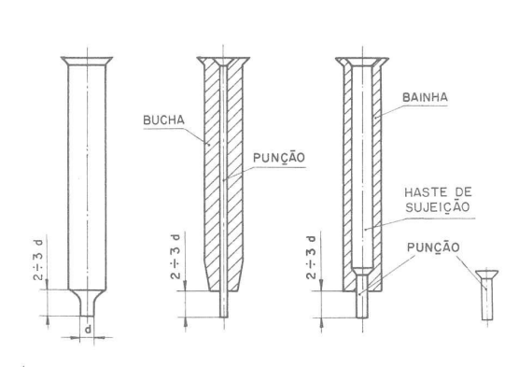

4. FORÇA DE CORTE
ATRIBUIR VALORES APENAS AOS QUADROS PINTADOS

1. Para a obtenção das forças de corte, utilizaremos a seguinte fórmula:

 |  |  |  |  | tensão resistente de cisalhamento[ ] =

 |  |  |  |  | Espessura (e) em [mm] = |  | 0
Portanto temos:
Operação de corte | 1 | 2 | 3 | 4 | 5 | 6 | 7
Perímetro de corte (mm)
Força de corte (Kg) | 0 | 0 | 0 | 0 | 0 | 0 | 0

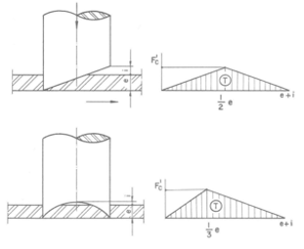
Para punções biselados ou côncavos, conforme imagem e fórmula:

Os valores de i devem ser:
 | limite inferior | limite Superior
Côncavo | 0 | 0
Biselado, e≤ 1,6 | 0 | 0
Biselado, e>1,6 | 0 | 0

Operação de corte | 1 | 2 | 3 | 4 | 5 | 6 | 7
i (mm)
F'c (Kg) | 0 | 0 | 0 | 0 | 0 | 0 | 0

A partir das forças de corte podemos definir as forças de atrito e do Sujeitador:

Operação de corte | 1 | 2 | 3 | 4 | 5 | 6 | 7
Força de Atrito (Kg) | 0 | 0 | 0 | 0 | 0 | 0 | 0
Força do Sujeitador (Kg) | 0 | 0 | 0 | 0 | 0 | 0 | 0

Portanto a força Total para as operações de corte será:

Operação de corte | 1 | 2 | 3 | 4 | 5 | 6 | 7
Ft (Kg) | 0 | 0 | 0 | 0 | 0 | 0 | 0

5. FERRAMENTAS DE DOBRA
ATRIBUIR VALORES APENAS AOS QUADROS PINTADOS

 |  |  |  |  | Espessura (e) em [mm] = |  | 3
1. Localização da Linha Neutra LN |  |  |  |  | Raio de dobra desejado (r) em [mm] =
 |  |  |  |  | Ângulo de dobra desejado em [°] =

1.1 Método matemático |  |  |  |  | r/e | 0

 | Para os seguintes valores de B: |  | r/e | ≤ 0,5 | 0.8 | 1.2 | 2 | 3 | ≥ 5
 |  |  | B | 0.5 | 0.6 | 0.7 | 0.8 | 0.9 | 1
A partir do valor de B tabelado, temos:

B
Y | 0

$$σ_{r}$$
$$l_{0}$$
2. Raio mínimo de dobra
 |  | representa o alongamento em [%]. |  |  |  |  | δ
Onde: |  | representa a tensão de ruptura à tração em [ ] |  |  |  |  | 0.00%
 |  | representa o comprimento inicial do segmento dobrado
$$l_{f}$$
 |  | representa o comprimento final do segmento dobrado
 |  |  |  |  |  |  | rmin | 0
$$δ=\left|\frac{2πr\frac{α}{2π}−\left(r+Y\right)2π\frac{α}{2π}}{\left(r+Y\right)2π\frac{α}{2π}}\right|$$

Portanto:
$$δ=\left|\frac{l_{f}−l_{0}}{l_{0}}\right|$$
$$δ=\frac{Y}{\left(r+Y\right)}$$

3. Fenômeno de Springback

Utilize o gráfico abaixo para realizar uma aprocimação de K |  |  |  |  |  |  |  |  | k

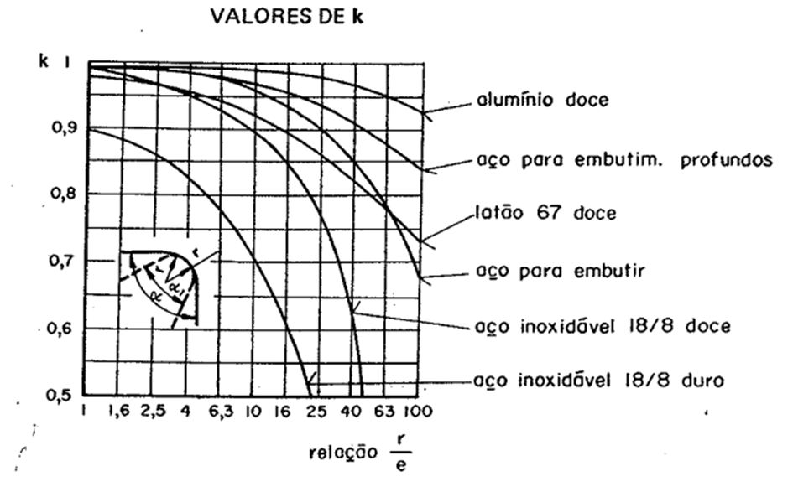
 |  |  |  | A partir do valor de K podemos achar o raio e ângulo de dobra necessários para ferramenta

$$α^{′}$$
 |  |  |  | r' | -1.5
 |  |  |  |  | 0

$$σ_{d}$$
 |  |  |  |  | é a largura da tira dobrada
4. Força de dobra |  |  |  |  | é o comprimento livre entre apoios da matriz
 |  |  |  |  | é a tensão de flexão do material
4.1 Dobra tipo "V" |  |  |  |  | onde em casos gerais:
$$σ_{d}=2σ_{r}$$

4.2 Dobra tipo "U" |  | Operação de dobra | 1 | 2 | 3 | 4 | 5 | 6 | 7
 |  | b (mm)
 |  | l (mm)
 |  | Fd "V" | 0 | 0 | 0 | 0 | 0 | 0 | 0
4.2 Dobra tipo "L" |  | Fd "U" | 0 | 0 | 0 | 0 | 0 | 0 | 0
 |  | Fd "L" | 0 | 0 | 0 | 0 | 0 | 0 | 0

 |  | Com base na tabela acima, coloque as fornças de dobra para o tipo escolhido:

 |  | Operação de dobra | 1 | 2 | 3 | 4 | 5 | 6 | 7
 |  | Fd dobra escolhida

 |  | A partir das forças de dobra podemos definir as forças do Sujeitador:

 |  | Operação de dobra | 1 | 2 | 3 | 4 | 5 | 6 | 7
 |  | Força do Sujeitador (Kg) | 0 | 0 | 0 | 0 | 0 | 0 | 0

 |  | Portanto a força Total para as operações de dobra será:

 |  | Operação de dobra | 1 | 2 | 3 | 4 | 5 | 6 | 7
 |  | Ft (Kg) | 0 | 0 | 0 | 0 | 0 | 0 | 0

6. FORÇA DE REPUXO
ATRIBUIR VALORES APENAS AOS QUADROS PINTADOS
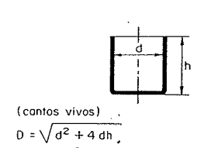

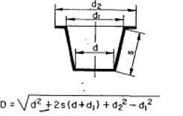
 |  |  |  |  |  |  |  |  | Variáveis | D (mm) | Variáveis | D (mm)
 |  |  |  |  |  |  |  |  | d = | 0 | d = | 0
 | 1. A partir da geometria desejada após a operação de repuxo, pode se obter valores de D a partir de d, conforme seção ao lado: |  |  |  |  |  |  |  | h = |  | d1 =
 |  |  |  |  |  |  |  |  |  |  | d2 =
 | Operação de Repuxo | 1 | 2 | 3 | 4 | 5 | 6 | 7 |  |  | s =
 | d (mm)
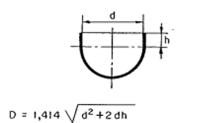
 | D (mm)
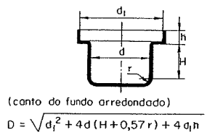
 | Obtidos os valores de d e D, urge a necessidade de verificar a necessidade de realização de embutimento progressivo: |  |  |  |  |  |  |  | Variáveis | D (mm) | Variáveis | D (mm)
 |  |  |  |  |  |  |  |  | d = | 0 | d = | 0
 | Operação de Repuxo | 1 | 2 | 3 | 4 | 5 | 6 | 7 | d1 = |  | h =
 | d/D (mm) | 0 | 0 | 0 | 0 | 0 | 0 | 0 | h =
 |  |  |  |  |  |  |  |  | H =
 | Para verificar a necessidade de embutimento progressivo devemos comparar o valor de d/D e comparar com os valores tabelados de K1 para os respectivos materiais: |  |  |  |  |  |  |  | r =
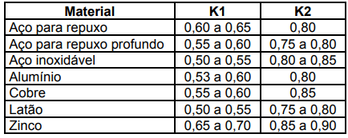
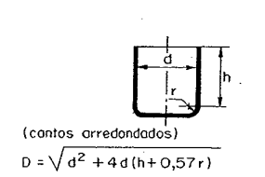
 |  |  |  |  | Caso K1 ≥ d/D, faz se necessário a realização de embutimento progressivo, conforme método abaixo |  |  |  |  |  | Variáveis | D (mm)
 |  |  |  |  |  |  |  |  |  |  | d = | 0
 |  |  |  |  |  |  |  |  | Variáveis | D (mm) | d1 =
 |  |  |  |  |  |  |  |  | d = | 0 | h =
 |  |  |  |  |  |  |  |  | h = |  | s =
 |  |  |  |  |  | quando dn ≤ d, chegamos ao ultíma progressão |  |  | r =

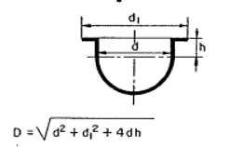
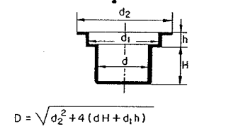
 | Portanto para K1 = |  |  |  |  |  |  |  |  |  | Variáveis | D (mm)
 | K2 = |  |  |  |  |  |  |  |  |  | d = | 0
 |  |  |  |  |  |  |  |  | Variáveis | D (mm) | d1 =
 | Operação de Repuxo | 1 | 2 | 3 | 4 | 5 | 6 | 7 | d = | 0 | h =
 | d1 | não necessita | não necessita | não necessita | não necessita | não necessita | não necessita | não necessita | d1 =
 | d2 | não necessita | não necessita | não necessita | não necessita | não necessita | não necessita | não necessita | d2 =
 | d3 | não necessita | não necessita | não necessita | não necessita | não necessita | não necessita | não necessita | h =
 | d4 | não necessita | não necessita | não necessita | não necessita | não necessita | não necessita | não necessita | H =
 | d5 | não necessita | não necessita | não necessita | não necessita | não necessita | não necessita | não necessita |  |  | Variáveis | D (mm)
 | d6 | não necessita | não necessita | não necessita | não necessita | não necessita | não necessita | não necessita |  |  | d = | 0
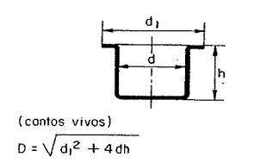
 | d7 | não necessita | não necessita | não necessita | não necessita | não necessita | não necessita | não necessita | Variáveis | D (mm)
 | d8 | não necessita | não necessita | não necessita | não necessita | não necessita | não necessita | não necessita | d = | 0
 |  |  |  |  |  |  |  |  | d1 =
 |  |  |  |  |  |  |  |  | h =
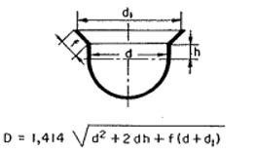
 | Força de Repuxo Cilíndrica |  | Espessura (e) em [mm] = |  | 0
 |  |  | tensão de escoamento= |  |  |  |  |  |  |  | Variáveis | D (mm)
 |  |  |  |  |  |  |  |  |  |  | d = | 0
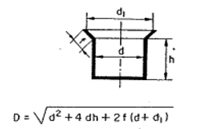
 |  |  |  |  |  |  |  |  |  |  | d1 =
 | Portanto: |  |  |  |  |  |  |  | Variáveis | D (mm) | h =
 | Operação de Repuxo | 1 | 2 | 3 | 4 | 5 | 6 | 7 | d = | 0 | f =
 | Força de Repuxo 1 | 0 | 0 | 0 | 0 | 0 | 0 | 0 | d1 =
 | Força de Repuxo 2 | 0 | 0 | 0 | 0 | 0 | 0 | 0 | h =
 | Força de Repuxo 3 | 0 | 0 | 0 | 0 | 0 | 0 | 0 | f =
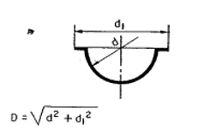
 | Força de Repuxo 4 | 0 | 0 | 0 | 0 | 0 | 0 | 0 |  |  | Variáveis | D (mm)
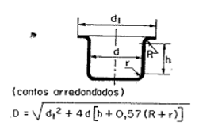
 | Força de Repuxo 5 | 0 | 0 | 0 | 0 | 0 | 0 | 0 |  |  | d = | 0
 | Força de Repuxo 6 | 0 | 0 | 0 | 0 | 0 | 0 | 0 | Variáveis | D (mm) | d1 =
 | Força de Repuxo 7 | 0 | 0 | 0 | 0 | 0 | 0 | 0 | d = | 0
 | Força de Repuxo 8 | 0 | 0 | 0 | 0 | 0 | 0 | 0 | d1 =
 | Força de Repuxo | 0 | 0 | 0 | 0 | 0 | 0 | 0 | h =
 |  |  |  |  |  |  |  |  | R =
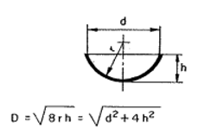
 | A partir das forças do repuxo podemos definir as forças do Sujeitador: |  |  |  |  |  |  |  | r =
 |  |  |  |  |  |  |  |  |  |  | Variáveis | D (mm)
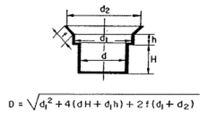
 | Operação de Repuxo | 1 | 2 | 3 | 4 | 5 | 6 | 7 |  |  | d = | 0
 | Força do Sujeitador (Kg) | 0 | 0 | 0 | 0 | 0 | 0 | 0 | Variáveis | D (mm) | h =
 |  |  |  |  |  |  |  |  | d = | 0
 | Portanto a força Total para as operações de repuxo será: |  |  |  |  |  |  |  | d1 =
 |  |  |  |  |  |  |  |  | d2 =
 | Operação de Repuxo | 1 | 2 | 3 | 4 | 5 | 6 | 7 | h =
 | Ft (Kg) | 0 | 0 | 0 | 0 | 0 | 0 | 0 | H =
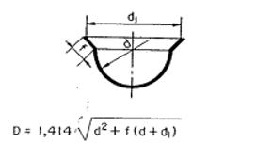
 |  |  |  |  |  |  |  |  | f = |  | Variáveis | D (mm)
 |  |  |  |  |  |  |  |  |  |  | d = | 0
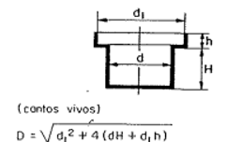
 |  |  |  |  |  |  |  |  |  |  | d1 =
 |  |  |  |  |  |  |  |  | Variáveis | D (mm) | f =
 |  |  |  |  |  |  |  |  | d = | 0
 |  |  |  |  |  |  |  |  | d1 =
 |  |  |  |  |  |  |  |  | h =
 |  |  |  |  |  |  |  |  | H =

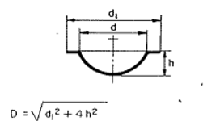
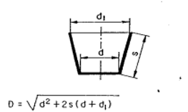
 |  |  |  |  |  |  |  |  |  |  | Variáveis | D (mm)
 |  |  |  |  |  |  |  |  |  |  | d = | 0
 |  |  |  |  |  |  |  |  |  |  | d1 =
 |  |  |  |  |  |  |  |  | Variáveis | D (mm) | h =
 |  |  |  |  |  |  |  |  | d = | 0
 |  |  |  |  |  |  |  |  | d1 =
 |  |  |  |  |  |  |  |  | s =

